판매_통계
 |  | 판매 | 수치 | 시간대별 판매량 분석 |  | 유입량 분석
총계 |  | 총 판매 건수 | 36개 | 오전(6~12시) | 3 |  | 총 유입수
 |  | 총 판매액 | ₩358,600 | 오후1(12~15시) | 10 | 메인 페이지 | 975
종목별 | 강아지 | 강아지 판매액 | ₩185,700 | 오후2(15~18시) | 7 | 상품 소개 | 102
 |  | 강아지 판매수 | 27개 | 저녁(18~21시) | 6 | 구매 방법 선택 | 70
 | 고양이 | 고양이 판매액 | ₩172,900 | 야간(21~24시) | 1 | 카드결제 | 6
 |  | 고양이 판매수 | 26개 | 심야(00~6시) | 1 | 계좌이체 | 42
제품별 |  | Airpod1,2 | 13개 |  |  | 프로젝트 소개 | 18
유입량 분석 차트
 | home_page | product_page | select_pay_option_page | pay_by_card | pay_by_cash | about_us_page
2021-12-06 | 65 | 11 | 13 | 3 | 15 | 2
2021-12-07 | 96 | 19 | 11 | 1 | 9 | 1
2021-12-08 | 74 | 6 | 3 | 0 | 1 | 1
2021-12-09 | 69 | 11 | 3 | 1 | 1 | 1
2021-12-10 | 81 | 10 | 3 | 0 | 0 | 1
2021-12-11 | 97 | 19 | 10 | 1 | 9 | 3
2021-12-12 | 75 | 7 | 8 | 0 | 0 | 2
2021-12-13 | 73 | 6 | 7 | 0 | 0 | 1
2021-12-14 | 65 | 6 | 0 | 0 | 0 | 2
2021-12-15 | 80 | 3 | 5 | 0 | 4 | 3
2021-12-16 | 105 | 1 | 3 | 0 | 2 | 1
2021-12-17 | 95 | 3 | 4 | 0 | 1 | 0
 |  | Airpod Pro | 11개 | 요일별 판매량 분석
 |  | Keyring | 29개 | 월 | 14
종목,제품별 |  | 강아지 Airpod1,2 | ₩71,200 | 화 | 6
 |  | 강아지 Airpod Pro | ₩44,500 | 수 | 3
 |  | 강아지 Keyring | ₩70,000 | 목 | 5
 |  | 고양이 Airpod1,2 | ₩44,500 | 금 | 4
 |  | 고양이 Airpod Pro | ₩53,400 | 토 | 1
 |  | 고양이 Keyring | ₩75,000 | 일 | 0
판매 플랫폼 |  | 자체 웹페이지 | ₩356,800
 |  | 네이버스토어 | ₩64,600

*모든 연산은 각 TABLE을 참조하여 각각의 연산에 맞는 함수를 통해 자동으로 판매액을 분석할 수 있게 설계했습니다.

시작일 | 종료일 | 판매량 변화 측정
2021-11-16 | 2021-11-20 | 1주차 | 0
2021-11-21 | 2021-11-27 | 2주차
2021-11-28 | 2021-12-04 | 3주차
2021-12-05 | 2021-12-11 | 4주차
2021-12-12 | 2021-12-18 | 5주차

운영수칙
웹, 네이버 운영 방침이 정해지면 지속적으로 추가 예정

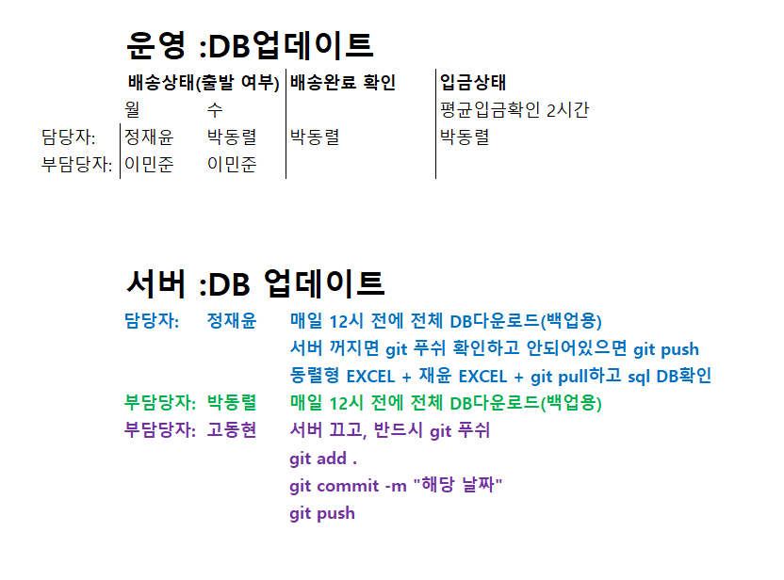
 | 오픈카카오톡
 | 담당자: 황보민

